PDC
 | VOTRE BESOIN FORMATION 2023
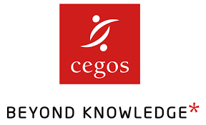
 | Vos informations
 | Société
 | Secteur d'activité
 | Nom/Prénom
 | Mail
 | Téléphone
 | Fonction

 | Renvoyer votre document à : espace-client@cegos.fr

 | Domaine / thématique | Objectifs, attentes du salarié | Modalité | Nbre de participants | Inter / Intra | Durée | Période | Mode de financement | Commentaires et remarques
Exemple | Management et leadership | Evoluer | Présentiel | 3 | Inter (1 à 3) | 2 à 3 jours | septembre | OPCO

